提出物一覧
ラグフェス＠山口2023 提出物一覧

ラグフェス＠山口2023への参加にあたっては以下の内容を確認の上、各種必要物を提出して下さい。

提出期限
参加申込み時の提出物
「ラグフェス＠山口2023 参加申込書.xlsx」 （※このファイル） |  | sheet １）参加申込書 |  |  | 2023-03-31
 |  | sheet ２）指導者名簿
（期限厳守でお願いします）
 |  | sheet ３）選手名簿
 |  | sheet ４）ラグフェスのぼり旗申込書
スクール集合写真 |  | (※LINEでお送り下さい）

◆ | 各シートの黄色枠に必要事項を入力し、下記までメール（写真はLINE）にて送信して下さい。
◆ | ご提出の際には、ファイル名の先頭にチーム名を入れて送信して下さい。 例）○○RS_参加申込書
◆ | スクール集合写真は出場カテゴリーでの全体集合写真（高学年全体・中学年全体）を提出して下さい。大会パンフレットに掲載しますので、横長でなるべく画像サイズが大きいもの（スマホ撮影であれば十分）をLINEでお送り下さい。

送信先 |  | 参加申込書.xlsx |  | heroes.chugoku@gmail.com
 |  | スクール集合写真 |  | （LINE ID）nobau1113

◆ | LINEはラグフェス事務局、児玉宣宏の個人LINEです。LINEホーム画面で「友だち追加」を選択し、🔍マークの検索画面で「ID」を選択して上記IDを入力後、友だち追加することで送信可能となります。（LINEの送信が難しい場合はメールにて送信して下さい）

大会当日の提出物
「健康管理確認表兼参加承諾書」 ※来場者全員 |  |  | 必要事項を記入の上、当日の入場時に提出して下さい。

◆ | 「健康管理確認表兼参加承諾書」は、当日の全参加者（選手・指導者・観戦保護者等）の提出が必須となります。２日とも参加の場合は両日ともに提出して下さい。

◆ | 「健康管理確認表兼参加承諾書」は「新型コロナウィルスへの対策について」とともに、ラグフェス特設ページに2月中の掲載の予定です。

4)ラグフェスのぼり旗申込書
ラグフェス＠山口2023
ラグフェスのぼり旗申込書

 |  | 【スクール名】 | 0

今後の継続的な大会運営のために、参加スクールをはじめ関係者の皆様方のご協賛をお願いいたします。

【ラグフェスのぼり旗の概要（3年間使用）】
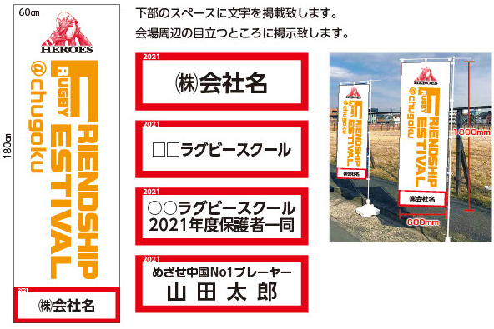

ラグフェスのぼり旗（１本10,000円）
No. | ご芳名（個人名、スクール名、●●スクール保護者一同、など） |  |  |  |  |  |  |  | 本数
1
2
3
4
5

 | 1本 10,000円 |  |  | × | 0 | 本 | ＝ | 0 | 円

上記金額は大会参加費およびTシャツ協賛金と合わせて別途ご請求いたします。（お振込みでのお支払いとなります）
領収書が必要な場合は、別途事務局までご連絡下さい。

